상품제안서
크린랩15cm+슈가버블 주방세제+핸드에센스+핸드타올 | 상품코드: F28909

 |  |  |  |  |  |  | 02-412-0044 | www.easy1.co.kr
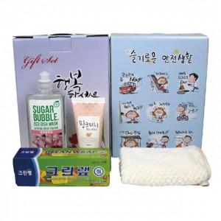

【상세/제작정보】 | 스티커 제작 및 부착 문의 케이스 이미지 선택 가능합니다 (상세 페이지 참조)

【인쇄/포장옵션】 | / 포장불가능

【공급단가】 | 수량 | 68~ | 204~ | 680~ | 1,000~ | 2,000~
*VAT별도 | 단가 | 6,600원 | 6,490원 | 6,320원 | 6,210원 | 6,050원

【상품 URL】 | https://dev.easy1.co.kr:443/src/goods_detail.php?gdno=28909

